1.QEa_DocSysItem
 | 1 | 2 | 3 | 4 | 5 | 6 | 7 | 8 | 9 | 10 | 11 | 12 | 13 | 14 | 15 | 16 | 17 | 18
ID | STATUS | DOCTYPE | MANAGE | SELECTSYSTEM | CTRPL | DOCNO | DOCNAME | DOCDEPT | REVNO | EFFDATE | DOCSHARE | REASON | TYPEATTFILE | PETITIONID | PETITIONNAME | PETITIONDATE | PETITIONDEPT | PETITIONBRANCH
1 | รอ QE รับ DAR | STD | N | IT | เอกสารควบคุม | S-IT-001 | การทดสอบระบบโปรแกรม | IT | 3 | 2017-02-13 | TP-KB |  | Electronic File | A499365 | Umnart Boonto | 2021-12-25 | IT | TP
2 | รอ QE รับ DAR | STD | N | IT | เอกสารควบคุม | S-IT-002 | test | IT | 0 | 2021-12-27 | TP | test | Paper | A499365 | Umnart Boonto | 2021-12-27 | IT | TP

14-18

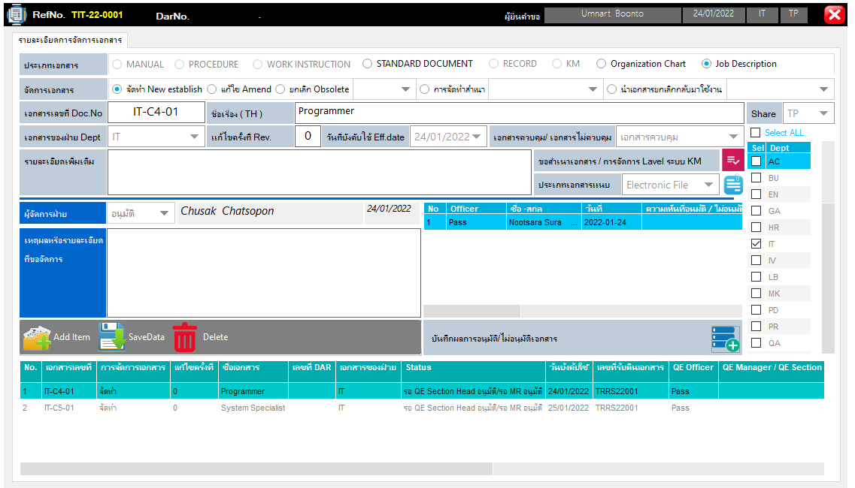

2

3

6
7
11

8
4
9
10
5

12
13

1

2.QEa_AttFile
 | 1 | 2 | 3
ID | DOCNO | AttFile1 | Filename1
1 | S-IT-001 | I:\01-Document Control\4. Work Instruction\Inventory W-IV\W-IV-004.pdf | W-IV-004.pdf

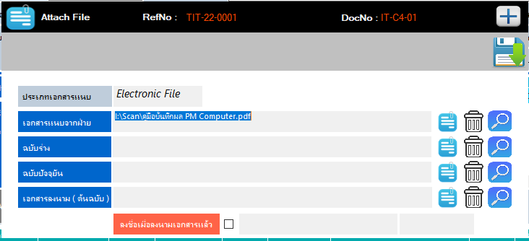
1

2 : ชื่อที่เก็บไฟล์พร้อมชื่อไฟล์

5
3 : ชื่อไฟล์ที่ต้องแนบ

3.QEa_DocSysItem_SelectDept
 | 1 | 2 | 3
ID | DOCNO | DOCTYPE | DeptCod
1 | S-IT-001 | STD | IT
2 | S-IT-002 | STD | PR

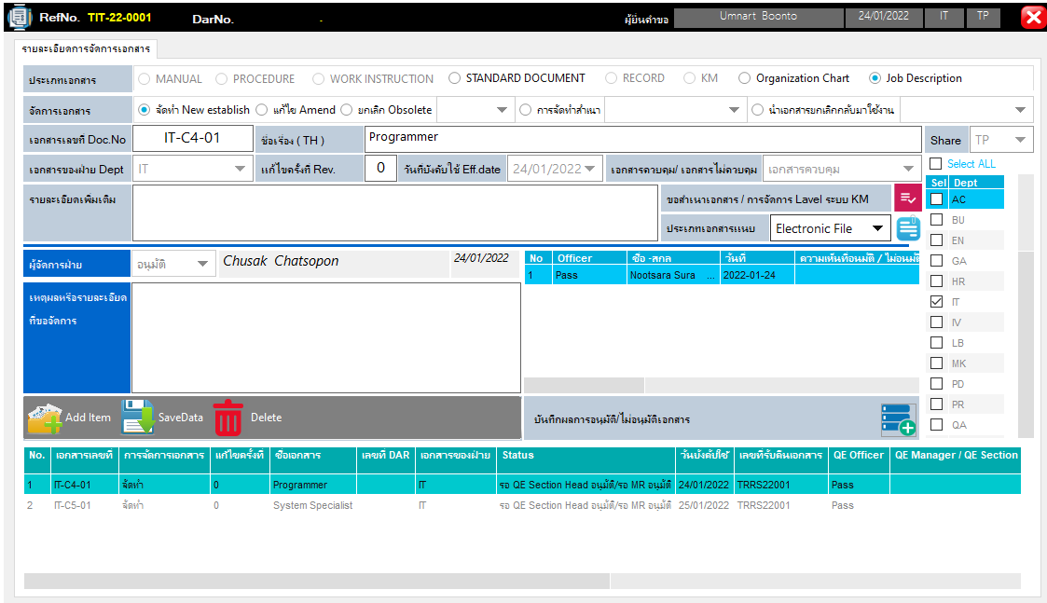

2

1

3

4.QEa_DocSysItem_Copy
 | 1 | 2 | 3 | 4 | 5 | 6
ID | DOCNO | language | CtypeData | DocCtrl | ToDept | Qty
1 | S-IT-001 | Thai | PAPER | Y | 13 | 1
2 | S-IT-002 | Thai | PAPER | Y | 13 | 2

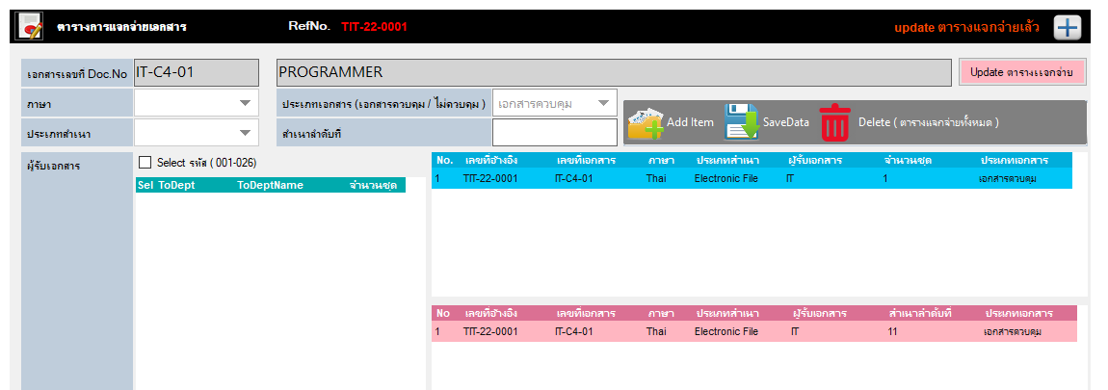

1
5

2
4
3
6

5

5.QEa_DocSysItem_CopyNo
 | 1 | 2 | 3 | 4 | 5 | 6
ID | DOCNO | language | CtypeData | DocCtrl | ToDept | CopyNo
1 | S-IT-001 | Thai | PAPER | Y | 4 | 01
2 | S-IT-002 | Thai | PAPER | Y | 4 | 01
3 | S-IT-002 | Thai | PAPER | Y | 4 | 02

1
5
2
4

3
6

5

